listing
1) ENGLISH ITEM NAME (ex : OOOO machine) | 2)中文名称 | 3) MANUFACTUROR (ex : OOO company) | 4) MODEL NO (ex : abc-123) | 5)Serial number | 6)CN hs code | 7)VN hs code | 8)Material | 9) VOLTAGE (ex : 220V) | 10) CAPACITY (ex :1200KW) | 11) Manufacture date (yyyy-mm-dd) | 12) ORIGIN | 13) NEW or USED | 14) PICTURE (BEFORE PACKING) | 15) PICTURE (NAME PLATE or label) | 16)Quantity | 17)cost(RMB 13%VAT) | 18)cost(USD) | 19)Total cost(USD) | 20)CARTON NO. | 21)CTN QTY | 22)G.W(KGS) | 23)N.W(KGS) | 24)Package Size(CM) | 25)Part size(CM) | 26)应用范围 | 27)是否带电源
guide rail | 导轨 | THK Co., LTD. | SSR20XW2UU+1380L | M10 Y-axis |  |  | 钢/塑料 |  |  | 2025.06.19 | China | NEW |  | 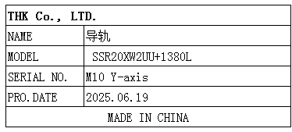 | 1 | 4500 |  |  | N4 | 1 | 10KG | 3.5KG | 156*20*12 | 138*2*2 | SMT | NO
Glue nail machine | 胶钉机 | Avery Dennison (Guangzhou) Converted Products Co.,Ltd. | 11601-K3 | / |  |  | 铝/钢 |  |  | 2025.1.3 | CHINA | NEW |  | 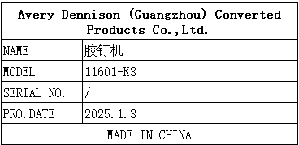 | 2sets | 18010 |  |  | N5-1/3 N5-2/3 N5-3/3 N6-1/3 N6-2/3 N6-3/3 | 6 | 主机7.5*2 支架9.5*2 底座11.5*2 | 主机5.8*2 支架7.6*2 底座9.8*2 | 主机38*26*60(*2pcs) 支架47*25*78(*2pcs) 底座55*75*7(*2pcs) | 主机32*20*50(*2pcs) 支架40*20*70(*2pcs) 底座50*70*4(*2pcs) | Pack the cable tie host | NO

